JUGUETES HOMBRE
 | 
 | CATALOGO NOV 2019

​ | whatsaap +56961830377

FOTO | DESCRIPCION | PRECIO NETO | PRECIO + IVA | CANTIDAD | TOTAL CON IVA
 | ANAL LUBRICANTE MOIST 60 ML | 1.490 | 1.773 |  | 0.000
 | LUBRICANTE VAGINAL Y ANAL 150 ML | 1.990 | 2.368 |  | 0.000
 | LUBRICANTE CALOR Y SABOR MENTA 60 ML | 1.490 | 1.773 |  | 0.000
 | LUBRICANTE CALOR Y SABOR FRUTILLA 60 ML | 1.490 | 1.773 |  | 0.000
 | LUBRICANTE CALOR Y SABOR CHOCOLATE | 1.490 | 1.773 |  | 0.000
 | LUBRICANTE CALOR Y SABOR UVA 60 ML | 1.490 | 1.773 |  | 0.000
 | LUBRICANTE CALOR Y SABOR COCO 60ML | 1.490 | 1.773 |  | 0.000
 | EXCITANTE FEMENINO SABOR A FRUTILLA | 1.490 | 1.773 |  | 0.000
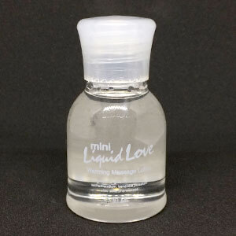 | ACEITE MASAJE CALOR COCO 30 ML | 0.990 | 1.178 |  | 0.000
 | ACEITE MASAJE CALOR SANDIA 30 ML | 0.990 | 1.178 |  | 0.000
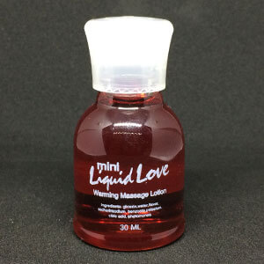 | ACEITE MASAJE CALOR CHOCOLATE 30 ML | 0.990 | 1.178 |  | 0.000
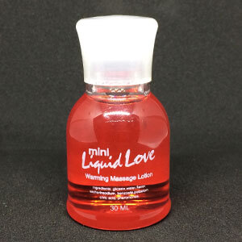 | ACEITE MASAJE CALOR FRUTILLA 30 ML | 0.990 | 1.178 |  | 0.000
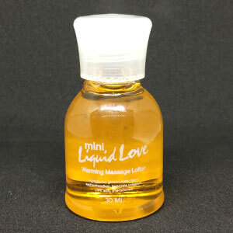 | ACEITE MASAJE CALOR VAINILLA 30 ML | 0.990 | 1.178 |  | 0.000
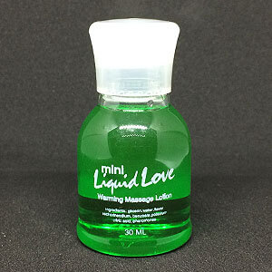 | ACEITE MASAJE CALOR MENTA 30 ML | 0.990 | 1.178 |  | 0.000
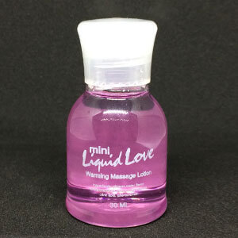 | ACEITE MASAJE CALOR UVA 30 ML | 0.990 | 1.178 |  | 0.000
 | MACHISMO LUB ERECCION 60 ML | 1.490 | 1.773 |  | 0.000
 | DURAMAS LUB RETARDANTE 60 ML | 1.490 | 1.773 |  | 0.000
 | MR THICK DICK LUB AGRANDAMIENTO 60 ML | 1.490 | 1.773 |  | 0.000
 | TITAN LUB AGRANDAMIENTO 60 ML | 1.490 | 1.773 |  | 0.000
 | TOY CLEANER 60 ML | 1.490 | 1.773 |  | 0.000
 | PHEROWOMEN 30 ML | 3.990 | 4.748 |  | 0.000
 | PHEROMEN 30 ML | 3.990 | 4.748 |  | 0.000
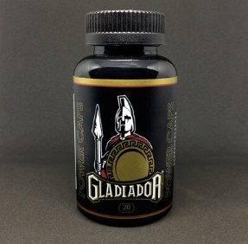 | CAPS GLADIADOR RETARDANTE | 3.490 | 4.153 |  | 0.000
 | VIAGRA NATURAL FEMENINO SEXRAM | 3.490 | 4.153 |  | 0.000
 | VIAGRA NATURAL HOMBRE SEXRAM | 3.490 | 4.153 |  | 0.000
 | MR. THICK DICK 44 ML | 4.990 | 5.938 |  | 0.000
 | TITAN GOLD X 10 UNIDADES | 4.500 | 5.355 |  | 0.000
 | TITAN GOLD X 30 UNIDADES | 3.500 | 4.165 |  | 0.000
 | TITAN GOLD X 50 UNIDADES | 3.000 | 3.570 |  | 0.000
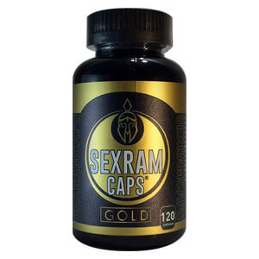 | VIAGRA NATURAL SEXRAM GOLD 120 CAPS | 9.990 | 11.888 |  | 0.000
 | Estimulador de prostata vibra | 9.990 | 11.888 |  | 0.000
 | Estimulador de prostata vibra | 7.990 | 9.508 |  | 0.000
 | Estimulador de prostata | 3.990 | 4.748 |  | 0.000
 | Arnés con Dildo Hueco de 16 x 4 cm | 9.990 | 11.888 |  | 0.000
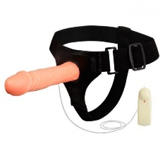 | Arnés Hueco con Vibrador de 18 cm y mando | 9.990 | 11.888 |  | 0.000
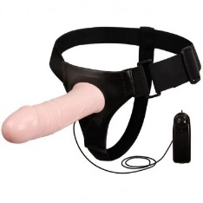 | Arnés Hueco con Vibrador Realístico 17 cm | 9.990 | 11.888 |  | 0.000
 | Protesis doble penetracion strap on | 15.990 | 19.028 |  | 0.000
 | FETISH FANTASY SERIES 8″ VIBRATING HOLLOW STRAP-ON | 15.990 | 19.028 |  | 0.000
 | 25 CM VIBRATING HOLLOW STRAP-ON | 15.990 | 19.028 |  | 0.000
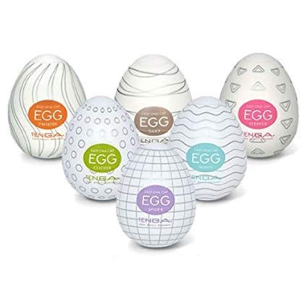 | HUEVO TENGA | 1.990 | 2.368 |  | 0.000
 | MEGA MASTURBADOR | 79.990 | 95.188 |  | 0.000
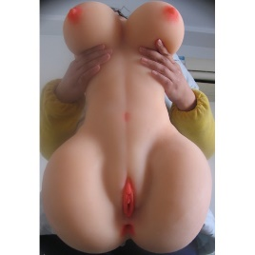 | FUCK MY SALLY MEGA MASTURBADOR | 69.990 | 83.288 |  | 0.000
 | TRASERO MEDIANO | 29.990 | 35.688 |  | 0.000
 | TRASERO BRASILERA | 40.000 | 47.600 |  | 0.000
 | TRASERO COMPLETO | 40.000 | 47.600 |  | 0.000
 | VAGINA | 3.990 | 4.748 |  | 0.000
 | VAGINA REAL | 3.990 | 4.748 |  | 0.000
 | VAGINA REAL | 6.990 | 8.318 |  | 0.000
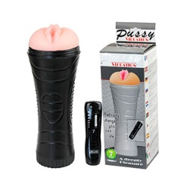 | PUSSY VIBRATION | 9.990 | 11.888 |  | 0.000
 | PENIS SLEEVE LARGE | 4.990 | 5.938 |  | 0.000
 | FUNDA | 2.990 | 3.558 |  | 0.000
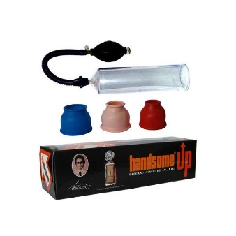 | HANDSOME UP | 6.990 | 8.318 |  | 0.000
 | Bomba de vacio PUMP WORK | 9.990 | 11.888 |  | 0.000
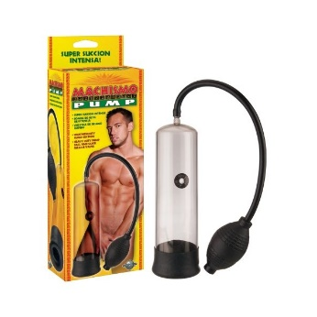 | BOMBA MACHISMO | 8.990 | 10.698 |  | 0.000
 | BOMBA POWER PUMP | 8.990 | 10.698 |  | 0.000
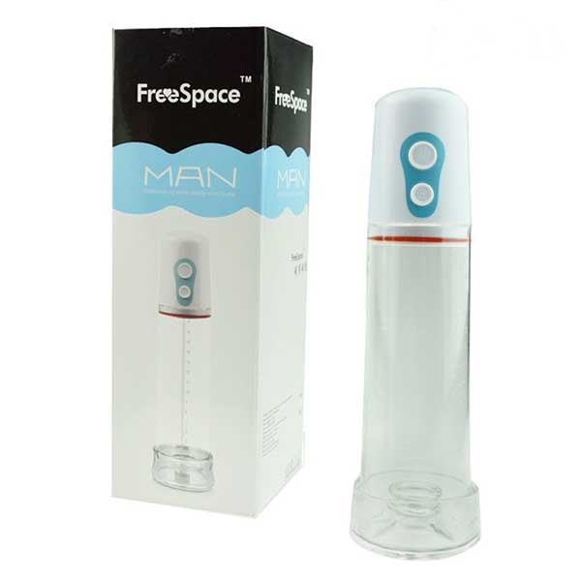 | BOMBA VACIO ELECTRICA free space | 23.990 | 28.548 |  | 0.000
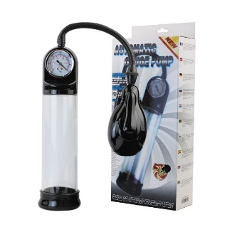 | AUTOMATIC GAUGE PUMP | 29.990 | 35.688 |  | 0.000
 | SIAY HARD | 0.990 | 1.178 |  | 0.000
 | SIAY HARD | 0.990 | 1.178 |  | 0.000
 | ANILLO DOBLE | 0.990 | 1.178 |  | 0.000
 | COCK RING DURAMAS | 2.990 | 3.558 |  | 0.000
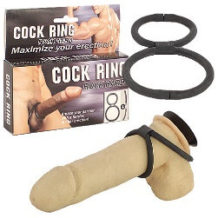 | COCK RING | 3.990 | 4.748 |  | 0.000
 | ANILLO SILICONA | 0.500 | 0.595 |  | 0.000
 | ANILLO PRETTY LOVE CHESTER NEGRO | 4.990 | 5.938 |  | 0.000
 | ANILLO PRETTY LOVE BERTRAM NEGRO | 4.990 | 5.938 |  | 0.000
 | DUAL RINGS VIBE | 4.990 | 5.938 |  | 0.000
 | DUAL RING VIBE BEEFCAKE | 4.990 | 5.938 |  | 0.000
 | RING VIBE | 3.990 | 4.748 |  | 0.000
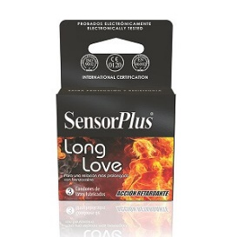 | PRESERVATIVO SENSOR LONG | 0.550 | 0.655 |  | 0.000
 | PRESERVATIVO SENSOR ANATOMIC | 0.550 | 0.655 |  | 0.000
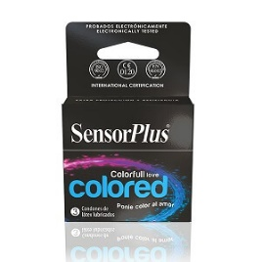 | PRESERVATIVO SENSOR COLORED | 0.550 | 0.655 |  | 0.000
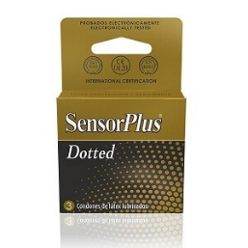 | PRESERVATIVO SENSOR DOTTED | 0.550 | 0.655 |  | 0.000
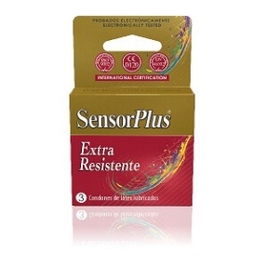 | PRESERVATIVO EXTRA RESISTENTE | 0.550 | 0.655 |  | 0.000
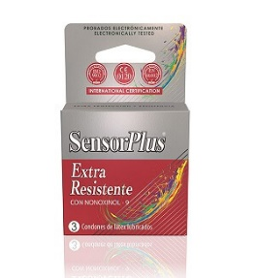 | PRESERVATIVO SENSOR EXTRA RESISTENTE | 0.550 | 0.655 |  | 0.000
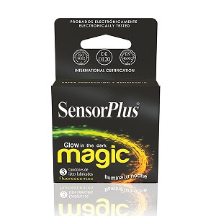 | PRESERVATIVO SENSOR MAGIC | 0.550 | 0.655 |  | 0.000
 | PRESERVATIVO SENSOR TRES SABORES | 0.550 | 0.655 |  | 0.000
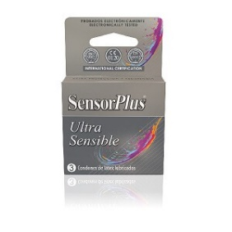 | PRESERVATIVO SENSOR ULTRA SENSIBLE | 0.550 | 0.655 |  | 0.000
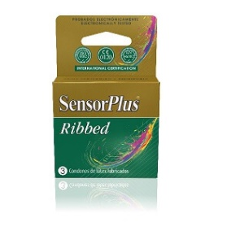 | PRESERVATIVO SENSOR RIBBED | 0.550 | 0.655 |  | 0.000
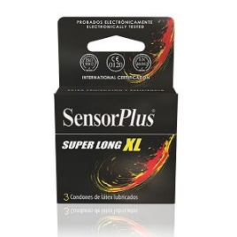 | PRESERVATIVO SENSOR XL | 0.550 | 0.655 |  | 0.000
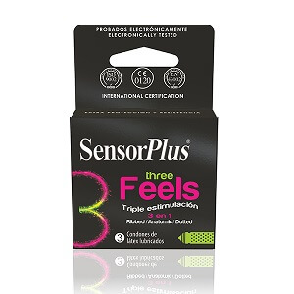 | PRESERVATIVO SENSOR 3 FEELS | 0.550 | 0.655 |  | 0.000
 | SWEET VIBRATION RINGS | 4.990 | 5.938 |  | 0.000
 | THE BIG O | 5.990 | 7.128 |  | 0.000
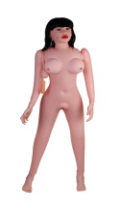 | MUÑECA REAL | 19.990 | 23.788 |  | 0.000
 | PRO-EXTENDER 2 | 9.990 | 11.888 |  | 0.000
 |  |  |  | TOTAL CON IVA | 0.000

 | FORMAS DE PAGO

 | TRANSFERENCIAS ELECTRONICAS O DEPOSITO BANCARIO
BANCO ESTADO
Rodrigo Maturana gomez | BANCO ESTADO RODRIGO MATURANA GOMEZ Cta Rut 8538485-6

 | BANCO DE CHILE RODRIGO MATURANA GOMEZ Cta Cte 2362344668 RUT 8538485-6
BANCO DE CHILE
Cta. Cte. 2362344668

Enviar la confirmación de tu pago a contacto@sexram.cl o avisar al +56 2 2639 2939

JUGUETES MUJER
FOTO | DESCRIPCION | PRECIO NETO | PRECIO + IVA | CANTIDAD | TOTAL CON IVA
 | BALA VIBRADORA | 3.990 | 4.748 |  | 0.000
 | BALA VIBRADORA | 3.990 | 4.748 |  | 0.000
 | MINI WANACHI | 2.990 | 3.558
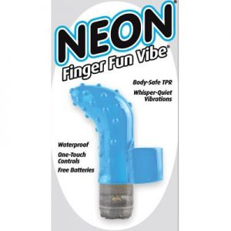 | DEDO PUNTO G | 3.990 | 4.748 |  | 0.000
 | WANACHI MINI | 8.990 | 10.698 |  | 0.000
 | WANACHI USB | 12.990 | 15.458 |  | 0.000
 | FAIRY | 12.900 | 15.351 |  | 0.000
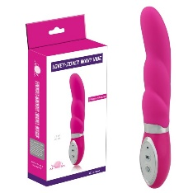 | WILD FLIRT DILDO VIBE ROSADO | 9.990 | 11.888 |  | 0.000
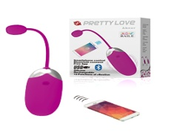 | EEG BLUETOOH | 24.990 | 29.738 |  | 0.000
 | MALLA ROJA (FOTO REFERENCIAL) | 2.290 | 2.725 |  | 0.000
 | MALLA ROJA (FOTO REFERENCIAL) | 2.290 | 2.725 |  | 0.000
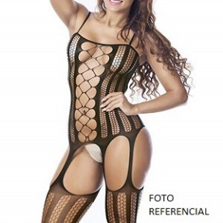 | MALLA NEGRA (FOTO REFERENCIAL) | 2.290 | 2.725 |  | 0.000
 | MALLA NEGRA (FOTO REFERENCIAL) | 2.290 | 2.725 |  | 0.000
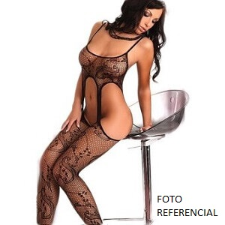 | MALLA NEGRA (FOTO REFERENCIAL) | 2.290 | 2.725 |  | 0.000
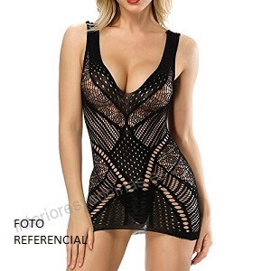 | MALLA ROJA (FOTO REFERENCIAL) | 2.290 | 2.725 |  | 0.000
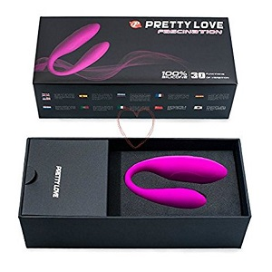 | FASCINATION-PRETTY-LOVE | 24.990 | 29.738 |  | 0.000
 | VIBRADOR PIEL REAL | 9.990 | 11.888 |  | 0.000
 | VIBRA Y ROTA | 12.990 | 15.458 |  | 0.000
 | VIBRADOR PIEL REAL | 9.990 | 11.888 |  | 0.000
 | VIBRADOR PIEL REAL | 5.990 | 7.128 |  | 0.000
 | VIBRADOR REAL | 3.990 | 4.748 |  | 0.000
 | VIBRADOR REAL | 3.990 | 4.748 |  | 0.000
 | VIBRADOR CON TESTICULOS | 9.990 | 11.888 |  | 0.000
 | CONSOLADOR DOBLE | 9.990 | 11.888 |  | 0.000
 | VIBRADOR MULTISPEDD | 5.990 | 7.128 |  | 0.000
 | VIBRADOR PIEL REAL | 3.990 | 4.748 |  | 0.000
 | VIBRADOR FANTASY BLISS | 9.990 | 11.888 |  | 0.000
 | CHARLES PRETTY LOVE | 9.990 | 11.888 |  | 0.000
 | BISHOP PRETTY LOVE | 8.990 | 10.698 |  | 0.000
 | Newman PRETTY LOVE 30 VIBRACIONES | 8.990 | 10.698 |  | 0.000
 | ARTHUR PRETTY LOVE | 12.990 | 15.458 |  | 0.000
 | BRUNO PRETTY LOVE | 9.990 | 11.888 |  | 0.000
 | INDULGENCE PRETTY LOVE | 35.000 | 41.650 |  | 0.000
 | ROTADOR PERLA | 9.990 | 11.888 |  | 0.000
 | ROTADOR BUNNY USB | 14.990 | 17.838 |  | 0.000
 | CRAZY BUNNY | 14.990 | 17.838 |  | 0.000
 | ROTADOR BUNNY | 9.990 | 11.888 |  | 0.000
 | VICTORY EGG | 3.990 | 4.748 |  | 0.000
 | VICTORY EGG | 3.990 | 4.748 |  | 0.000
 | PENE GIGANTE VIBRADOR | 12.990 | 15.458 |  | 0.000
 | CONSOLADOR GIGANTE | 15.990 | 19.028 |  | 0.000
 | PLUG ANAL COLA ZORRO | 9.990 | 11.888 |  | 0.000
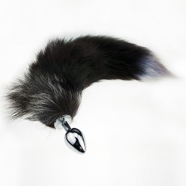 | PLUG ANAL COLA ZORRO | 9.990 | 11.888 |  | 0.000
 | PLUG ANAL POMPOM | 4.990 | 5.938 |  | 0.000
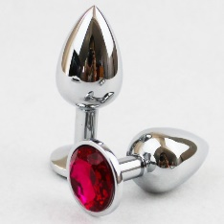 | PLUG ANAL METAL | 4.990 | 5.938 |  | 0.000
 | BUT PLUG | 3.990 | 4.748 |  | 0.000
 | BUTT PLUG | 3.990 | 4.748 |  | 0.000
 | BENDY TWIST 8.6 | 4.990 | 5.938 |  | 0.000
 | BENDY TWIST 6.6 | 4.990 | 5.938 |  | 0.000
 | CONSOLADOR REALISTICO | 4.990 | 5.938 |  | 0.000
 | CONSOLADOR CON SOPAPO | 5.990 | 7.128 |  | 0.000
 | CONSOLADOR SOPAPO | 3.490 | 4.153 |  | 0.000
 | CONSOLADOR PIEL REAL | 12.490 | 14.863 |  | 0.000
 | CONSOLADOR | 3.990 | 4.748 |  | 0.000
 | CONSOLADOR | 4.990 | 5.938 |  | 0.000
 | CONSOLADOR MINI | 2.990 | 3.558 |  | 0.000
 | ARNES MACIZO | 9.990 | 11.888 |  | 0.000
 | ARNES MACIZO | 9.990 | 11.888 |  | 0.000
 | AENES CON DILDO REALISTICO MACIZO 15,7 CM CON TESTICULOS | 9.990 | 11.888 |  | 0.000
 | ARNES MACIZO DOBLE PENE | 12.990 | 15.458 |  | 0.000
 | ARNES MACIZO | 9.990 | 11.888 |  | 0.000
 | ARNES VIBRACION | 13.990 | 16.648 |  | 0.000
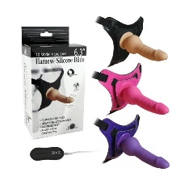 | ARNES VIBRACION LESBICO 10 VIBRACIONES | 12.990 | 15.458 |  | 0.000
 | CUTE LOVE BALLS | 3.990 | 4.748 |  | 0.000
 | BOLAS CHINAS ORGASMIC | 3.990 | 4.748 |  | 0.000
 | SEXUAL BALLS | 3.990 | 4.748 |  | 0.000
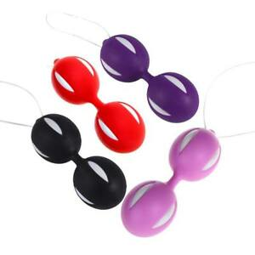 | BOLAS CHINAS | 2.990 | 3.558 |  | 0.000
 | BOLAS CHINAS | 3.990 | 4.748 |  | 0.000
 | BE MINE BALLS | 3.990 | 4.748 |  | 0.000
 | TWINS BALL | 3.990 | 4.748 |  | 0.000
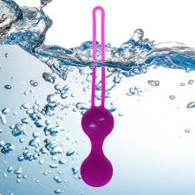 | BOLA CHINA SILICONA MEDICA | 3.990 | 4.748 |  | 0.000
 |  |  |  | TOTAL CON IVA | 0.000

FETISH
FOTO | DESCRIPCION | PRECIO NETO | PRECIO + IVA | CANTIDAD | TOTAL CON IVA
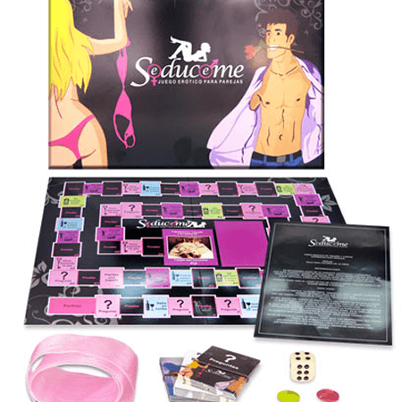 | JUEGO DE PAREJA SEDUCEME | 8.990 | 10.698 |  | 0.000
 | Teardrop nipple clamps pipedream | 2.990 | 3.558 |  | 0.000
 | FEATHER NIPPLE CLAMPS | 3.990 | 4.748 |  | 0.000
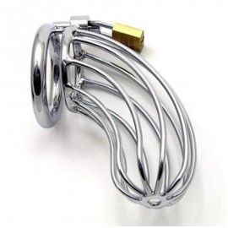 | JAULA METALICA | 9.990 | 11.888 |  | 0.000
 | JAULA METALICA | 15.990 | 19.028 |  | 0.000
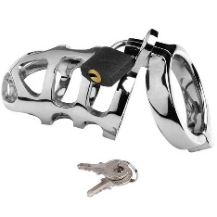 | JAULA METALICA | 15.990 | 19.028 |  | 0.000
 | JAULA CASTIDAD CB-3000 | 15.990 | 19.028 |  | 0.000
 | Beginner’s Ball Gag | 4.990 | 5.938 |  | 0.000
 | Breathable Ball Gag | 4.990 | 5.938 |  | 0.000
 | Beginner’s Ball Gag | 4.990 | 5.938 |  | 0.000
 | Ultra Breathable Ball Gag | 4.990 | 5.938 |  | 0.000
 | AMARRAS PARA CAMA | 14.990 | 17.838 |  | 0.000
 | ESPOSAS METAL FORRADAS | 3.990 | 4.748 |  | 0.000
 | ESPOSAS METAL FORRADAS | 3.990 | 4.748 |  | 0.000
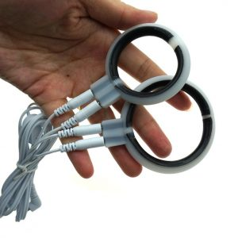 | ELECTROSEX 2 | 4.990 | 5.938 |  | 0.000
 | DUCHA ENEMA | 4.990 | 5.938 |  | 0.000
 | ENEMA COLOR NEGRO Y AZUL | 4.990 | 5.938 |  | 0.000
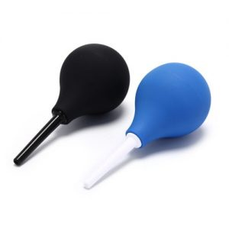 | ENEMA PEQUEÑO LAVADO | 3.990 | 4.748 |  | 0.000
 | ENEMA MEDIANO LAVADO | 4.990 | 5.938 |  | 0.000
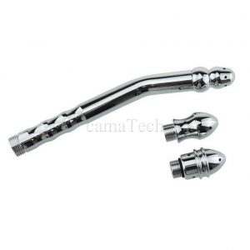 | ENEMA DUCHA CURVO | 9.990 | 11.888 |  | 0.000
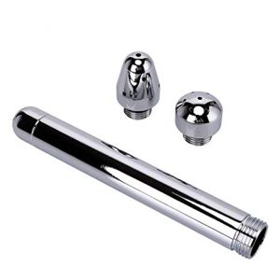 | ENEMA DUCHA METALICO | 9.990 | 11.888 |  | 0.000
 |  |  |  | TOTAL CON IVA | 0.000

